Sheet1
Boosting | adaboost | 1. 초기 곽측치별 동일한 가중치 부여(w=1/n) 2. base learner 분류하여 오분류인 것에 새로운 가중치 부여 3. 새로운 가중치로 새로운 base learner 분류 4. 새로운 base learner 오분류인 것에 새로운 가중치 부여 이를 반복 * 가중치=다음 단계 학습 데이터셋에 선택될 확률 이것은 데이터 셋을 바꾸는것 | 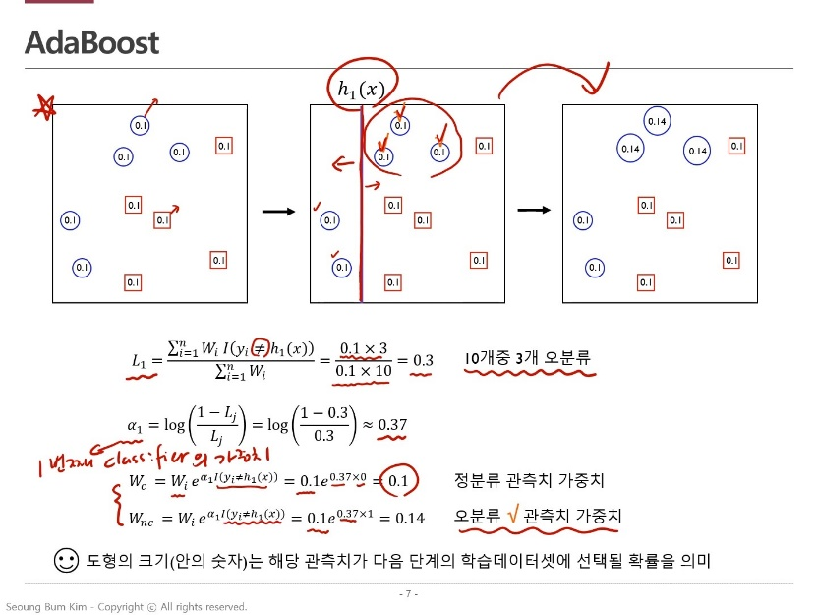 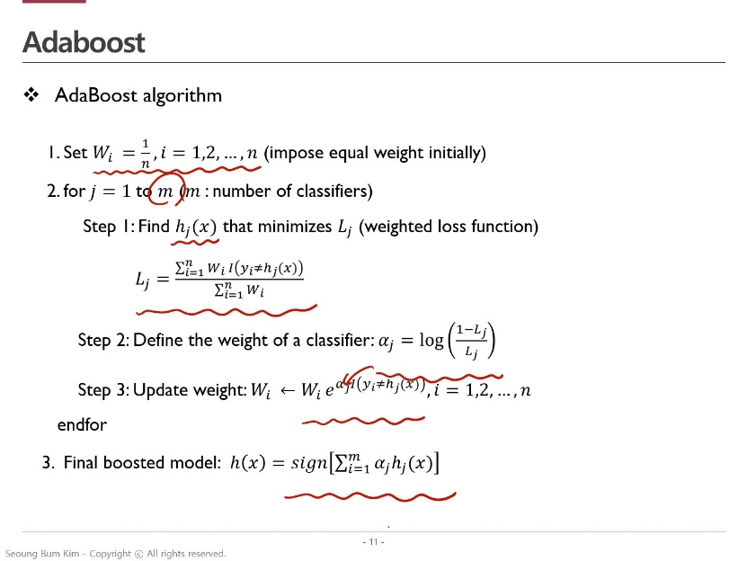
 | GBM (Gradient Boosting Machines) | 1. 초기 tree을 통해 Y를 예측하고, residual 계산 2. residual를 tree2를 통해 예측하고, residual 계산 3. residual를 tree3를 통해 예측하고, residual 계산 이를 반복 손실함수=(실제-예측값)^2을 미분해보니 -residual 산출되어 gradient라는 단어가 붙음 데이터 셋은 그대로 두지만 y값을 바꿔버림 즉 추정해야하는 목표값을 바꿔버림 노이즈 자체 또한 학습을 너무 잘해서 과적합이 발생할 수 있음. -> 다음 모델로 추청할 때, 전 데이터의 일부를 추출해 추정 -> 후반부에 만들어진 모델 추정치에는 규제(shrinkage) -> early stopping https://www.youtube.com/watch?v=d6nRgztYWQM | 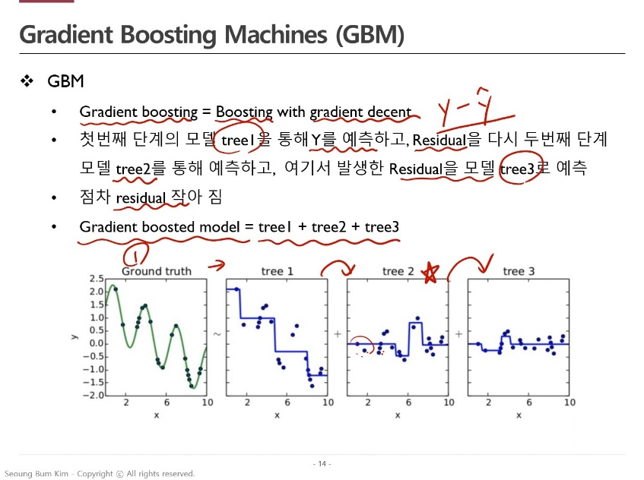 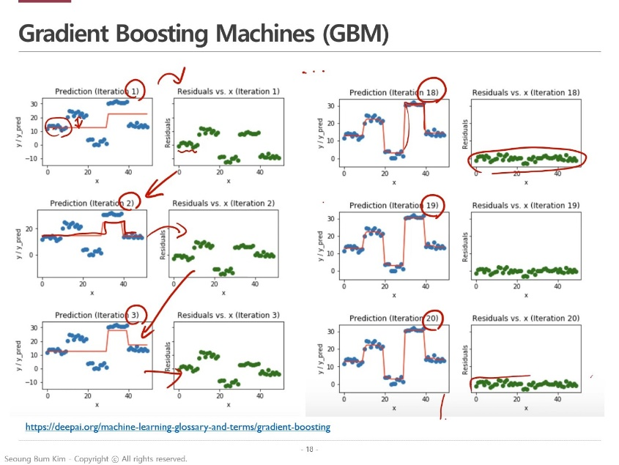 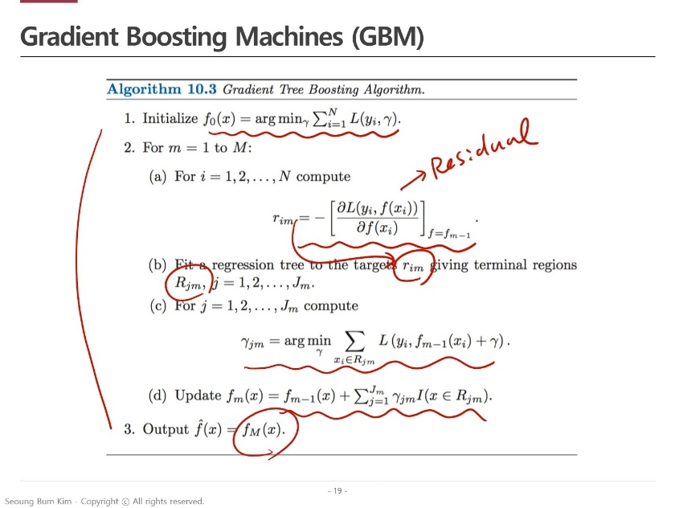
 | xgboost | GBM을 어떻게 더 빠르고 큰 데이터를 처리할까에서 나온것 개선 방법은 아래와 같다. 1. approximate algorithm 데이터(정렬된)를 버켓화(여러 개도 찢음)하여 버켓 안에서 split point 계산(병렬계산) 전체 데이터를 하나씩 split point 계산하는 것보다 효율적 global. Local 로 버켓화 할지는 사용자 나름 2. sparsity-aware split finding(결측값 핸들링 굿) 학습과정에서 결측인 경우 default 경로를 찾아냄 다른 데이터가 들어왔을 경우 결측인 경우 default 경로로 보내버림 3. system design for efficient computing 컬럼별 값에 따라 정렬한다는 것(이게 원래 되는거 아닌가?) 4. 규제 L1, L2 규제를 통해 효과적인 모델 복잡성을 규제할 수 있음. 5. 효과적인 가지치기 "max_depth", "min_child_weight" 파라미터를 통해 트리의 깊이와 크기 제어 가능 6. 교차검증 교차검증을 따로 코딩하지 않아도 결과가 제공됨. | 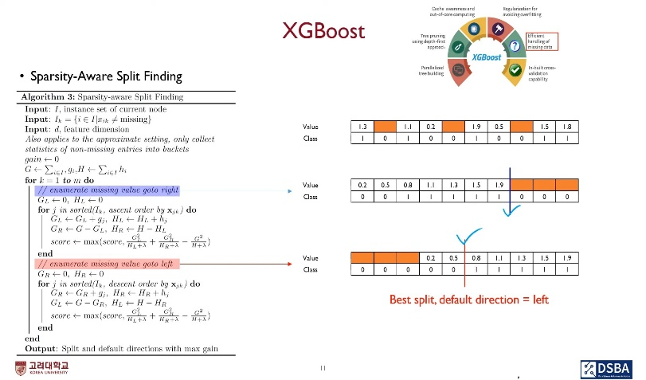
 | LightGBM

